記入例（代）
様式第９号の２ |  |  |  |  |  |  |  |  |  |  |  |  |  |  |  |  |  |  |  |  |  |  |  |  |  |  |  |  |  | 【表面】

介護保険居宅介護（介護予防）福祉用具購入費支給申請書 （代理受領用）

代理受領用
フ リ ガ ナ |  |  |  |  |  | トンダバヤシ タロウ |  |  |  |  |  |  |  |  |  |  |  | 保険者番号 |  |  |  |  |  |  |  |  | 2 | 7 | 2 | 1 | 4 | 6
被保険者氏名 （甲） |  |  |  |  |  | 富田林 太郎
 |  |  |  |  |  |  |  |  |  |  |  |  |  |  |  |  |  | 被保険者番号 |  |  |  |  | 0 | 0 | 0 | 0 | 9 | 9 | 9 | 9 | 9 | 9

記入方法
①黄色のセルがご記入いただく箇所になります。
青色のセルは被保険者の自署が必要な箇所になります。
申請日は申請当日、窓口でご記入いただきますので、
記入しないでください。
②生年月日、性別、金融機関、本支店、種目は
で囲ってください。
また、裏面の生年月日はプルダウンより選択してください。
※こちらのシートにはご記入いただけません。
手書き、パソコンでの入力を問わず、
代理受領用のシートをご利用ください。
 |  |  |  |  |  |  |  |  |  |  |  |  |  |  |  |  |  | 個人番号 |  |  | 1 | 2 | 3 | 4 | 5 | 6 | 7 | 8 | 9 | 0 | 1 | 2

生年月日 |  |  |  |  |  | 明・大・昭 |  |  | １０年 １月 １日 |  |  |  |  |  |  |  |  | 性 別 |  |  |  |  | 男 ・ 女

住 所 |  |  |  |  |  | 〒 | 584-8511
 |  |  |  |  |  | 富田林市常盤町１番１－１０１号
福 祉 用 具 名 （種目名及び商品名・製造事業者） |  |  |  |  |  |  |  |  | 販売事業者名（乙） 指定番号 |  |  |  |  |  |  |  |  |  | 購入金額 |  |  |  | 購 入 日

入浴補助用具 シャワーチェア 福祉用具○× |  |  |  |  |  |  |  |  | 株式会社△□ |  |  |  |  |  |  |  |  |  |  |  |  | 円
 |  |  |  |  |  |  |  |  |  |  |  |  |  |  |  |  |  |  | 20,000 |  |  |  | 令和 ４年 ４月 １日
 |  |  |  |  |  |  |  |  | 0 | 0 | 0 | 0 | 0 | 0 | 0 | 0 | 0 | 0

 |  |  |  |  |  |  |  |  |  |  |  |  |  |  |  |  |  |  |  |  |  | 円
 |  |  |  |  |  |  |  |  |  |  |  |  |  |  |  |  |  |  |  |  |  |  | 年 月 日

 |  |  |  |  |  |  |  |  |  |  |  |  |  |  |  |  |  |  |  |  |  | 円
 |  |  |  |  |  |  |  |  |  |  |  |  |  |  |  |  |  |  |  |  |  |  | 年 月 日

福祉用具が必要な理由 |  |  |  |  |  |  |  |  | ※ 裏面に記載

 | 富田林市長 様
 |  |  |  | 上記のとおり居宅介護（介護予防）福祉用具購入費の支給を申請します。
 |  |  |  | また、その受領権を（乙）に委任します。

 |  |  |  | 年 月 日

 |  |  |  |  |  | 住所 |  | 富田林市常盤町１番１－１０１号
 | 申請者（甲） |  |  |  |  |  |  |  |  |  |  |  |  |  |  |  |  |  |  |  |  | 電話番号 |  |  |  | 000-0000-0001
 |  |  |  |  |  | 氏名

※給付制限を受けていたり保険料が未納の場合は代理受領による給付はできません。

注意 |  |  | ①利用者負担分の領収書及び福祉用具のパンフレット等を添付してください。
 |  |  | ②「福祉用具が必要な理由」については、個々の用具ごとに記載してください。

口座振込 依 頼 欄 |  |  |  |  | 富田林 |  |  |  |  |  |  | 銀行・農協 |  |  |  |  |  |  |  | 本店 | 種 目 |  |  |  |  | 口 座 番 号
 |  |  |  |  |  |  |  |  |  |  |  | 信用金庫 |  |  |  |  |  |  |  | 支店 | １普通預金 ２当座預金 |  |  |  |  | 9 | 9 | 9 | 9 | 9 | 9 | 9
 |  |  |  |  |  |  |  |  |  |  |  | 信用組合 |  |  |  |  |  |  | 出張所
 |  |  |  |  | 金融機関コード |  |  |  |  |  |  |  |  |  |  | 店舗コード
 |  |  |  |  | 9 |  |  | 9 |  | 9 |  |  | 9 |  |  | 0 |  | 0 |  | 1

 |  |  |  |  | フリガナ |  |  |  |  | カ）サンカクシカク
 |  |  |  |  | 口座名義人 |  |  |  |  | 株式会社△□

 |  |  |  |  |  |  |  |  |  |  |  |  |  |  |  |  |  |  |  |  |  |  |  |  |  |  |  |  |  | 【裏面】

 |  |  | 下記は、平成１８年度の制度改正で配置を義務づけられた福祉用具専門相談員により、適
 |  | 切な福祉用具の選定が行われたかどうかを確認し、給付の適正化を図るためのものです。
 |  |  | 本人の状況等、及び、選定理由を具体的にわかりやすくご記入ください。
 |  |  | ＊＊病院又は介護保険施設に入院・入所中の方への保険給付はできません。＊＊
 | フリガナ |  |  |  |  | トンダバヤシ タロウ |  |  |  |  |  |  |  |  |  |  | 生年月日 |  |  |  |  | 昭和 |  |  | １０年 １月 １日
 | 本人氏名 |  |  |  |  | 富田林 太郎
 |  |  |  |  |  |  |  |  |  |  |  |  |  |  |  |  | 性 別 |  |  |  |  | 男 ・ 女

 | 本人の心身の状態・生活環境（介護状況）
 | 本人の心身の状態・生活環境（介護状況）をご記入ください。

 | 福祉用具名① |  |  |  |  | シャワーチェア
 | 福祉用具名②
 | 福祉用具名③
 | その福祉用具を必要だと判断し、選定した理由 （それぞれの福祉用具に対し、具体的に）
 | その福祉用具を必要だと判断し、選定した理由をご記入ください。

 | その福祉用具をどのように使用し、どのような問題が改善されるか（それぞれの福祉用具に対し、具体的に）
 | その福祉用具をどのように使用し、どのような問題が改善されるかをご記入ください。

 | 市確認欄 |  |  |  |  |  | 入院・入所の有無 |  |  |  |  |  |  |  |  | 備考
 |  |  |  |  |  |  | 有 ・ 無

代理受領用
様式第９号の２ |  |  |  |  |  |  |  |  |  |  |  |  |  |  |  |  |  |  |  |  |  |  |  |  | 【表面】

介護保険居宅介護（介護予防）福祉用具購入費支給申請書 （代理受領用）

代理受領用
フ リ ガ ナ |  |  |  |  |  |  |  |  |  |  |  |  | 保険者番号 |  |  |  |  |  |  |  |  | 2 | 7 | 2 | 1 | 4 | 6
被保険者氏名 （甲）
 |  |  |  |  |  |  |  |  |  |  |  |  | 被保険者番号 |  |  |  |  | 0 | 0 | 0 | 0
 |  |  |  |  |  |  |  |  |  |  |  |  |  |  |  |  |  |  |  |  |  |  |  |  |  |  |  | ※両面印刷にご協力をお願いいたします。
 |  |  |  |  |  |  |  |  |  |  |  |  | 個人番号

生年月日、性別用
生年月日 |  |  |  |  |  | 明・大・昭 |  |  | 年 月 日 |  |  |  | 性 別 |  |  |  |  | 男 ・ 女

住 所 |  |  |  |  |  | 〒
 |  |  |  |  |  | 富田林市
福 祉 用 具 名 （種目名及び商品名・製造事業者） |  |  |  |  |  |  |  |  | 販売事業者名（乙） 指定番号 |  |  |  |  | 購入金額 |  |  |  | 購 入 日

 |  |  |  |  |  |  |  |  |  |  |  |  |  |  |  |  | 円
 |  |  |  |  |  |  |  |  |  |  |  |  |  |  |  |  |  | 年 月 日

 |  |  |  |  |  |  |  |  |  |  |  |  |  |  |  |  | 円
 |  |  |  |  |  |  |  |  |  |  |  |  |  |  |  |  |  | 年 月 日

 |  |  |  |  |  |  |  |  |  |  |  |  |  |  |  |  | 円
 |  |  |  |  |  |  |  |  |  |  |  |  |  |  |  |  |  | 年 月 日

福祉用具が必要な理由 |  |  |  |  |  |  |  |  | ※ 裏面に記載

 | 富田林市長 様
 |  |  |  | 上記のとおり居宅介護（介護予防）福祉用具購入費の支給を申請します。
 |  |  |  | また、その受領権を（乙）に委任します。

 |  |  |  | 年 月 日

 |  |  |  |  |  | 住所 |  | 富田林市
 | 申請者（甲） |  |  |  |  |  |  |  |  |  |  |  |  |  |  |  | 電話番号
 |  |  |  |  |  | 氏名

※給付制限を受けていたり保険料が未納の場合は代理受領による給付はできません。

注意 |  |  | ①利用者負担分の領収書及び福祉用具のパンフレット等を添付してください。
 |  |  | ②「福祉用具が必要な理由」については、個々の用具ごとに記載してください。

金融機関、本支店、種目用
口座振込 依 頼 欄 |  |  |  |  |  |  |  |  |  | 銀行・農協 |  |  |  |  | 本店 | 種 目 |  |  |  |  | 口 座 番 号
 |  |  |  |  |  |  |  |  |  | 信用金庫 |  |  |  |  | 支店 | １普通預金 ２当座預金
 |  |  |  |  |  |  |  |  |  | 信用組合 |  |  |  | 出張所
 |  |  |  |  | 金融機関コード |  |  |  |  |  | 店舗コード

 |  |  |  |  | フリガナ
 |  |  |  |  | 口座名義人

 |  |  |  |  |  |  |  |  |  |  |  |  |  |  |  |  |  |  |  |  |  |  |  |  | 【裏面】

 |  |  | 下記は、平成１８年度の制度改正で配置を義務づけられた福祉用具専門相談員により、適
 |  | 切な福祉用具の選定が行われたかどうかを確認し、給付の適正化を図るためのものです。
 |  |  | 本人の状況等、及び、選定理由を具体的にわかりやすくご記入ください。
 |  |  | ＊＊病院又は介護保険施設に入院・入所中の方への保険給付はできません。＊＊
 | フリガナ |  |  |  |  |  |  |  |  |  |  | 生年月日 |  |  |  |  |  |  |  | 年 月 日
性別用
 | 本人氏名
 |  |  |  |  |  |  |  |  |  |  |  | 性 別 |  |  |  |  | 男 ・ 女

 | 本人の心身の状態・生活環境（介護状況）

 | 福祉用具名①
 | 福祉用具名②
 | 福祉用具名③
 | その福祉用具を必要だと判断し、選定した理由 （それぞれの福祉用具に対し、具体的に）

 | その福祉用具をどのように使用し、どのような問題が改善されるか（それぞれの福祉用具に対し、具体的に）

 | 市確認欄 |  |  |  |  |  | 入院・入所の有無 |  |  |  | 備考
 |  |  |  |  |  |  | 有 ・ 無

記入例（償）
様式第９号 |  |  |  |  |  |  |  |  |  |  |  |  |  |  |  |  |  |  |  |  |  |  |  |  |  |  |  |  |  | 【表面】

介護保険居宅介護（介護予防）福祉用具購入費支給申請書 （償還払い用）

償還払い用
フ リ ガ ナ |  |  |  |  |  | トンダバヤシ ハナコ |  |  |  |  |  |  |  |  |  |  |  | 保険者番号 |  |  |  |  |  |  |  |  | 2 | 7 | 2 | 1 | 4 | 6
被保険者氏名 |  |  |  |  |  | 富田林 花子
 |  |  |  |  |  |  |  |  |  |  |  |  |  |  |  |  |  | 被保険者番号 |  |  |  |  | 0 | 0 | 0 | 0 | 0 | 0 | 0 | 0 | 0 | 0

記入方法
①黄色のセルがご記入いただく箇所になります。
青色のセルは被保険者の自署が必要な箇所になります。
申請日は申請当日、窓口でご記入いただきますので、
記入しないでください。
②生年月日、性別、金融機関、本支店、種目は
で囲ってください。
また、裏面の生年月日はプルダウンより選択してください。
※こちらのシートにはご記入いただけません。
手書き、パソコンでの入力を問わず、
償還払い用のシートをご利用ください。
 |  |  |  |  |  |  |  |  |  |  |  |  |  |  |  |  |  | 個人番号 |  |  | 9 | 8 | 7 | 6 | 5 | 4 | 3 | 2 | 1 | 0 | 9 | 8

生年月日 |  |  |  |  |  | 明・大・昭 |  |  | ２０年 ２月 ２日 |  |  |  |  |  |  |  |  | 性 別 |  |  |  |  | 男 ・ 女

住 所 |  |  |  |  |  | 〒 | 584-8511
 |  |  |  |  |  | 富田林市常盤町１番１－２０２号
福 祉 用 具 名 （種目名及び商品名・製造事業者） |  |  |  |  |  |  |  |  | 販売事業者名 指定番号 |  |  |  |  |  |  |  |  |  | 購入金額 |  |  |  | 購 入 日

腰掛便座 ポータブルトイレ 福祉用具○× |  |  |  |  |  |  |  |  | 株式会社△□ |  |  |  |  |  |  |  |  |  |  |  |  | 円
 |  |  |  |  |  |  |  |  |  |  |  |  |  |  |  |  |  |  | 80,000 |  |  |  | 令和 ４年 ４月 １日
 |  |  |  |  |  |  |  |  | 0 | 0 | 0 | 0 | 0 | 0 | 0 | 0 | 0 | 0

 |  |  |  |  |  |  |  |  |  |  |  |  |  |  |  |  |  |  |  |  |  | 円
 |  |  |  |  |  |  |  |  |  |  |  |  |  |  |  |  |  |  |  |  |  |  | 年 月 日

 |  |  |  |  |  |  |  |  |  |  |  |  |  |  |  |  |  |  |  |  |  | 円
 |  |  |  |  |  |  |  |  |  |  |  |  |  |  |  |  |  |  |  |  |  |  | 年 月 日

福祉用具が必要な理由 |  |  |  |  |  |  |  |  | ※ 裏面に記載

 | 富田林市長 様
 |  | 上記のとおり関係書類を添えて居宅介護（介護予防）福祉用具購入費の支給を申請します。

 |  |  |  | 年 月 日

 |  |  |  |  |  | 住所 |  | 富田林市常盤町１番１－２０２号
 | 申請者（甲） |  |  |  |  |  |  |  |  |  |  |  |  |  |  |  |  |  |  |  |  | 電話番号 |  |  |  | 000-0000-0002
 |  |  |  |  |  | 氏名

※給付制限を受けていたり保険料が未納の場合は代理受領による給付はできません。

注意 |  |  | ①利用者負担分の領収書及び福祉用具のパンフレット等を添付してください。
 |  |  | ②「福祉用具が必要な理由」については、個々の用具ごとに記載してください。

口座振込 依 頼 欄 |  |  |  |  | 富田林 |  |  |  |  |  |  | 銀行・農協 |  |  |  | 常盤 |  |  |  | 本店 | 種 目 |  |  |  |  | 口 座 番 号
 |  |  |  |  |  |  |  |  |  |  |  | 信用金庫 |  |  |  |  |  |  |  | 支店 | １普通預金 ２当座預金 |  |  |  |  | 7 | 6 | 5 | 4 | 3 | 2 | 1
 |  |  |  |  |  |  |  |  |  |  |  | 信用組合 |  |  |  |  |  |  | 出張所
 |  |  |  |  | 金融機関コード |  |  |  |  |  |  |  |  |  |  | 店舗コード
 |  |  |  |  | 9 |  |  | 9 |  | 9 |  |  | 9 |  |  | 0 |  | 0 |  | 2

 |  |  |  |  | フリガナ |  |  |  |  | トンダバヤシ ハナコ
 |  |  |  |  | 口座名義人 |  |  |  |  | 富田林 花子

 |  |  |  |  |  |  |  |  |  |  |  |  |  |  |  |  |  |  |  |  |  |  |  |  |  |  |  |  |  | 【裏面】

 |  |  | 下記は、平成１８年度の制度改正で配置を義務づけられた福祉用具専門相談員により、適
 |  | 切な福祉用具の選定が行われたかどうかを確認し、給付の適正化を図るためのものです。
 |  |  | 本人の状況等、及び、選定理由を具体的にわかりやすくご記入ください。
 |  |  | ＊＊病院又は介護保険施設に入院・入所中の方への保険給付はできません。＊＊
 | フリガナ |  |  |  |  | トンダバヤシ ハナコ |  |  |  |  |  |  |  |  |  |  | 生年月日 |  |  |  |  | 昭和 |  |  | ２０年 ２月 ２日
 | 本人氏名 |  |  |  |  | 富田林 花子
 |  |  |  |  |  |  |  |  |  |  |  |  |  |  |  |  | 性 別 |  |  |  |  | 男 ・ 女

 | 本人の心身の状態・生活環境（介護状況）
 | 本人の心身の状態・生活環境（介護状況）をご記入ください。

 | 福祉用具名① |  |  |  |  | ポータブルトイレ
 | 福祉用具名②
 | 福祉用具名③
 | その福祉用具を必要だと判断し、選定した理由 （それぞれの福祉用具に対し、具体的に）
 | その福祉用具を必要だと判断し、選定した理由をご記入ください。

 | その福祉用具をどのように使用し、どのような問題が改善されるか（それぞれの福祉用具に対し、具体的に）
 | その福祉用具をどのように使用し、どのような問題が改善されるかをご記入ください。

 | 市確認欄 |  |  |  |  |  | 入院・入所の有無 |  |  |  |  |  |  |  |  | 備考
 |  |  |  |  |  |  | 有 ・ 無

償還払い用
様式第９号 |  |  |  |  |  |  |  |  |  |  |  |  |  |  |  |  |  |  |  |  |  |  |  |  | 【表面】

介護保険居宅介護（介護予防）福祉用具購入費支給申請書 （償還払い用）

償還払い用
フ リ ガ ナ |  |  |  |  |  |  |  |  |  |  |  |  | 保険者番号 |  |  |  |  |  |  |  |  | 2 | 7 | 2 | 1 | 4 | 6
被保険者氏名
 |  |  |  |  |  |  |  |  |  |  |  |  | 被保険者番号 |  |  |  |  | 0 | 0 | 0 | 0
 |  |  |  |  |  |  |  |  |  |  |  |  |  |  |  |  |  |  |  |  |  |  |  |  |  |  |  | ※両面印刷にご協力をお願いいたします。
 |  |  |  |  |  |  |  |  |  |  |  |  | 個人番号

生年月日、性別用
生年月日 |  |  |  |  |  | 明・大・昭 |  |  | 年 月 日 |  |  |  | 性 別 |  |  |  |  | 男 ・ 女

住 所 |  |  |  |  |  | 〒
 |  |  |  |  |  | 富田林市
福 祉 用 具 名 （種目名及び商品名・製造事業者） |  |  |  |  |  |  |  |  | 販売事業者名 指定番号 |  |  |  |  | 購入金額 |  |  |  | 購 入 日

 |  |  |  |  |  |  |  |  |  |  |  |  |  |  |  |  | 円
 |  |  |  |  |  |  |  |  |  |  |  |  |  |  |  |  |  | 年 月 日

 |  |  |  |  |  |  |  |  |  |  |  |  |  |  |  |  | 円
 |  |  |  |  |  |  |  |  |  |  |  |  |  |  |  |  |  | 年 月 日

 |  |  |  |  |  |  |  |  |  |  |  |  |  |  |  |  | 円
 |  |  |  |  |  |  |  |  |  |  |  |  |  |  |  |  |  | 年 月 日

福祉用具が必要な理由 |  |  |  |  |  |  |  |  | ※ 裏面に記載

 | 富田林市長 様
 |  | 上記のとおり関係書類を添えて居宅介護（介護予防）福祉用具購入費の支給を申請します。

 |  |  |  | 年 月 日

 |  |  |  |  |  | 住所 |  | 富田林市
 | 申請者 |  |  |  |  |  |  |  |  |  |  |  |  |  |  |  | 電話番号
 |  |  |  |  |  | 氏名

注意 |  |  | ①品名を記載した領収証及び対象となる福祉用具のパンフレット等の写しを添付してください。
 |  |  | ②「福祉用具が必要な理由」については、個々の用具ごとに記載してください。
 |  |  |  | 欄内に記載が困難な場合は、裏面に記載してください。

金融機関、本支店、種目用
居宅介護（介護予防）福祉用具購入費を下記の口座に振り込んで下さい。
口座振込 依 頼 欄 |  |  |  |  |  |  |  |  |  | 銀行・農協 |  |  |  |  | 本店 | 種 目 |  |  |  |  | 口 座 番 号
 |  |  |  |  |  |  |  |  |  | 信用金庫 |  |  |  |  | 支店 | １普通預金 ２当座預金
 |  |  |  |  |  |  |  |  |  | 信用組合 |  |  |  | 出張所
 |  |  |  |  | 金融機関コード |  |  |  |  |  | 店舗コード

 |  |  |  |  | フリガナ
 |  |  |  |  | 口座名義人

 |  |  |  |  |  |  |  |  |  |  |  |  |  |  |  |  |  |  |  |  |  |  |  |  | 【裏面】

 |  |  | 下記は、平成１８年度の制度改正で配置を義務づけられた福祉用具専門相談員により、適
 |  | 切な福祉用具の選定が行われたかどうかを確認し、給付の適正化を図るためのものです。
 |  |  | 本人の状況等、及び、選定理由を具体的にわかりやすくご記入ください。
 |  |  | ＊＊病院又は介護保険施設に入院・入所中の方への保険給付はできません。＊＊
 | フリガナ |  |  |  |  |  |  |  |  |  |  | 生年月日 |  |  |  |  |  |  |  | 年 月 日
性別用
 | 本人氏名
 |  |  |  |  |  |  |  |  |  |  |  | 性 別 |  |  |  |  | 男 ・ 女

 | 本人の心身の状態・生活環境（介護状況）

 | 福祉用具名①
 | 福祉用具名②
 | 福祉用具名③
 | その福祉用具を必要だと判断し、選定した理由 （それぞれの福祉用具に対し、具体的に）

 | その福祉用具をどのように使用し、どのような問題が改善されるか（それぞれの福祉用具に対し、具体的に）

 | 市確認欄 |  |  |  |  |  | 入院・入所の有無 |  |  |  | 備考
 |  |  |  |  |  |  | 有 ・ 無

印刷設定
○うまく印刷できないときは、以下の手順で
印刷範囲の調整を行ってください。

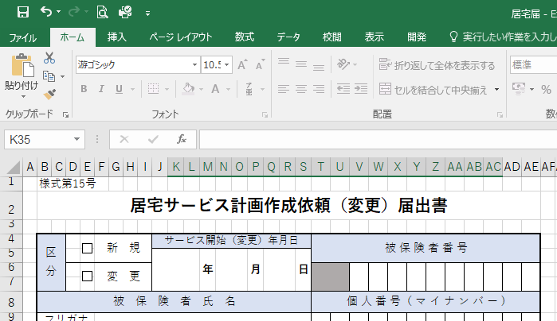
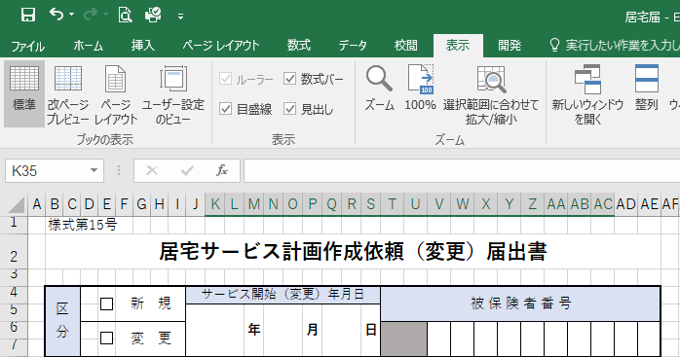

①表示タブをクリック。

②改ページプレビューをクリック。

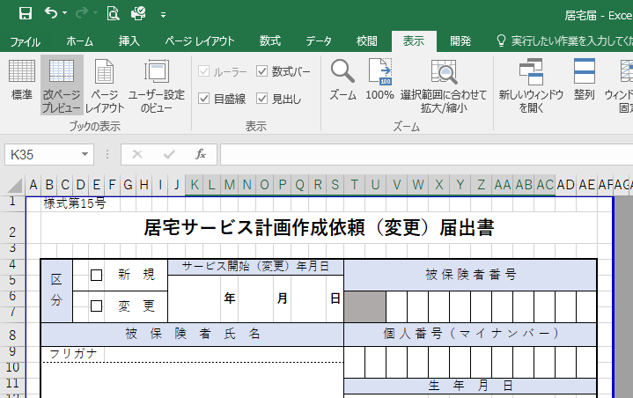

③青線または青点線を動かし、印刷範囲を調整してください。

